LevelC_电能量市场出清电价
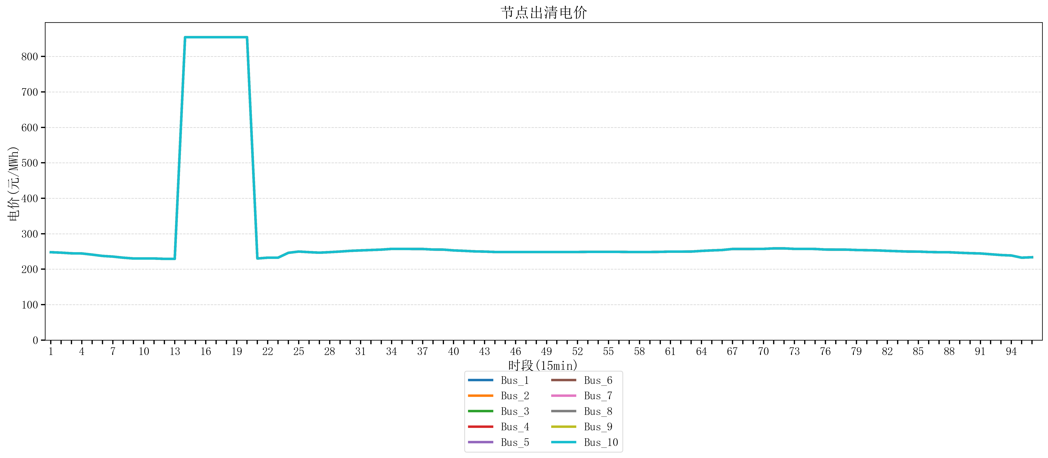
节点编号 | 电价类型 | 时段1 | 时段2 | 时段3 | 时段4 | 时段5 | 时段6 | 时段7 | 时段8 | 时段9 | 时段10 | 时段11 | 时段12 | 时段13 | 时段14 | 时段15 | 时段16 | 时段17 | 时段18 | 时段19 | 时段20 | 时段21 | 时段22
id | price_type | t1 | t2 | t3 | t4 | t5 | t6 | t7 | t8 | t9 | t10 | t11 | t12 | t13 | t14 | t15 | t16 | t17 | t18 | t19 | t20 | t21 | t22
str | str | float64 | float64 | float64 | float64 | float64 | float64 | float64 | float64 | float64 | float64 | float64 | float64 | float64 | float64 | float64 | float64 | float64 | float64 | float64 | float64 | float64 | float64
Bus_1 | 电能量电价 | 247.86762 | 246.56632 | 244.72448 | 244.32044 | 241.0408 | 237.35712 | 235.51528 | 232.414 | 230.18632 | 230.18632 | 230.18632 | 229.07248 | 229.07248 | 854.16170947 | 854.16170947 | 854.16170947 | 854.16170947 | 854.16170947 | 854.16170947 | 854.16170947 | 230.18632 | 232.414
Bus_2 | 电能量电价 | 247.86762 | 246.56632 | 244.72448 | 244.32044 | 241.0408 | 237.35712 | 235.51528 | 232.414 | 230.18632 | 230.18632 | 230.18632 | 229.07248 | 229.07248 | 854.16170947 | 854.16170947 | 854.16170947 | 854.16170947 | 854.16170947 | 854.16170947 | 854.16170947 | 230.18632 | 232.414
Bus_3 | 电能量电价 | 247.86762 | 246.56632 | 244.72448 | 244.32044 | 241.0408 | 237.35712 | 235.51528 | 232.414 | 230.18632 | 230.18632 | 230.18632 | 229.07248 | 229.07248 | 854.16170947 | 854.16170947 | 854.16170947 | 854.16170947 | 854.16170947 | 854.16170947 | 854.16170947 | 230.18632 | 232.414
Bus_4 | 电能量电价 | 247.86762 | 246.56632 | 244.72448 | 244.32044 | 241.0408 | 237.35712 | 235.51528 | 232.414 | 230.18632 | 230.18632 | 230.18632 | 229.07248 | 229.07248 | 854.16170947 | 854.16170947 | 854.16170947 | 854.16170947 | 854.16170947 | 854.16170947 | 854.16170947 | 230.18632 | 232.414
Bus_5 | 电能量电价 | 247.86762 | 246.56632 | 244.72448 | 244.32044 | 241.0408 | 237.35712 | 235.51528 | 232.414 | 230.18632 | 230.18632 | 230.18632 | 229.07248 | 229.07248 | 854.16170947 | 854.16170947 | 854.16170947 | 854.16170947 | 854.16170947 | 854.16170947 | 854.16170947 | 230.18632 | 232.414
Bus_6 | 电能量电价 | 247.86762 | 246.56632 | 244.72448 | 244.32044 | 241.0408 | 237.35712 | 235.51528 | 232.414 | 230.18632 | 230.18632 | 230.18632 | 229.07248 | 229.07248 | 854.16170947 | 854.16170947 | 854.16170947 | 854.16170947 | 854.16170947 | 854.16170947 | 854.16170947 | 230.18632 | 232.414
Bus_7 | 电能量电价 | 247.86762 | 246.56632 | 244.72448 | 244.32044 | 241.0408 | 237.35712 | 235.51528 | 232.414 | 230.18632 | 230.18632 | 230.18632 | 229.07248 | 229.07248 | 854.16170947 | 854.16170947 | 854.16170947 | 854.16170947 | 854.16170947 | 854.16170947 | 854.16170947 | 230.18632 | 232.414
Bus_8 | 电能量电价 | 247.86762 | 246.56632 | 244.72448 | 244.32044 | 241.0408 | 237.35712 | 235.51528 | 232.414 | 230.18632 | 230.18632 | 230.18632 | 229.07248 | 229.07248 | 854.16170947 | 854.16170947 | 854.16170947 | 854.16170947 | 854.16170947 | 854.16170947 | 854.16170947 | 230.18632 | 232.414
Bus_9 | 电能量电价 | 247.86762 | 246.56632 | 244.72448 | 244.32044 | 241.0408 | 237.35712 | 235.51528 | 232.414 | 230.18632 | 230.18632 | 230.18632 | 229.07248 | 229.07248 | 854.16170947 | 854.16170947 | 854.16170947 | 854.16170947 | 854.16170947 | 854.16170947 | 854.16170947 | 230.18632 | 232.414
Bus_10 | 电能量电价 | 247.86762 | 246.56632 | 244.72448 | 244.32044 | 241.0408 | 237.35712 | 235.51528 | 232.414 | 230.18632 | 230.18632 | 230.18632 | 229.07248 | 229.07248 | 854.16170947 | 854.16170947 | 854.16170947 | 854.16170947 | 854.16170947 | 854.16170947 | 854.16170947 | 230.18632 | 232.414
Bus_11 | 电能量电价 | 247.86762 | 246.56632 | 244.72448 | 244.32044 | 241.0408 | 237.35712 | 235.51528 | 232.414 | 230.18632 | 230.18632 | 230.18632 | 229.07248 | 229.07248 | 854.16170947 | 854.16170947 | 854.16170947 | 854.16170947 | 854.16170947 | 854.16170947 | 854.16170947 | 230.18632 | 232.414
Bus_12 | 电能量电价 | 247.86762 | 246.56632 | 244.72448 | 244.32044 | 241.0408 | 237.35712 | 235.51528 | 232.414 | 230.18632 | 230.18632 | 230.18632 | 229.07248 | 229.07248 | 854.16170947 | 854.16170947 | 854.16170947 | 854.16170947 | 854.16170947 | 854.16170947 | 854.16170947 | 230.18632 | 232.414
Bus_13 | 电能量电价 | 247.86762 | 246.56632 | 244.72448 | 244.32044 | 241.0408 | 237.35712 | 235.51528 | 232.414 | 230.18632 | 230.18632 | 230.18632 | 229.07248 | 229.07248 | 854.16170947 | 854.16170947 | 854.16170947 | 854.16170947 | 854.16170947 | 854.16170947 | 854.16170947 | 230.18632 | 232.414
Bus_14 | 电能量电价 | 247.86762 | 246.56632 | 244.72448 | 244.32044 | 241.0408 | 237.35712 | 235.51528 | 232.414 | 230.18632 | 230.18632 | 230.18632 | 229.07248 | 229.07248 | 854.16170947 | 854.16170947 | 854.16170947 | 854.16170947 | 854.16170947 | 854.16170947 | 854.16170947 | 230.18632 | 232.414
Bus_15 | 电能量电价 | 247.86762 | 246.56632 | 244.72448 | 244.32044 | 241.0408 | 237.35712 | 235.51528 | 232.414 | 230.18632 | 230.18632 | 230.18632 | 229.07248 | 229.07248 | 854.16170947 | 854.16170947 | 854.16170947 | 854.16170947 | 854.16170947 | 854.16170947 | 854.16170947 | 230.18632 | 232.414
Bus_16 | 电能量电价 | 247.86762 | 246.56632 | 244.72448 | 244.32044 | 241.0408 | 237.35712 | 235.51528 | 232.414 | 230.18632 | 230.18632 | 230.18632 | 229.07248 | 229.07248 | 854.16170947 | 854.16170947 | 854.16170947 | 854.16170947 | 854.16170947 | 854.16170947 | 854.16170947 | 230.18632 | 232.414
Bus_17 | 电能量电价 | 247.86762 | 246.56632 | 244.72448 | 244.32044 | 241.0408 | 237.35712 | 235.51528 | 232.414 | 230.18632 | 230.18632 | 230.18632 | 229.07248 | 229.07248 | 854.16170947 | 854.16170947 | 854.16170947 | 854.16170947 | 854.16170947 | 854.16170947 | 854.16170947 | 230.18632 | 232.414
Bus_18 | 电能量电价 | 247.86762 | 246.56632 | 244.72448 | 244.32044 | 241.0408 | 237.35712 | 235.51528 | 232.414 | 230.18632 | 230.18632 | 230.18632 | 229.07248 | 229.07248 | 854.16170947 | 854.16170947 | 854.16170947 | 854.16170947 | 854.16170947 | 854.16170947 | 854.16170947 | 230.18632 | 232.414
Bus_19 | 电能量电价 | 247.86762 | 246.56632 | 244.72448 | 244.32044 | 241.0408 | 237.35712 | 235.51528 | 232.414 | 230.18632 | 230.18632 | 230.18632 | 229.07248 | 229.07248 | 854.16170947 | 854.16170947 | 854.16170947 | 854.16170947 | 854.16170947 | 854.16170947 | 854.16170947 | 230.18632 | 232.414
Bus_20 | 电能量电价 | 247.86762 | 246.56632 | 244.72448 | 244.32044 | 241.0408 | 237.35712 | 235.51528 | 232.414 | 230.18632 | 230.18632 | 230.18632 | 229.07248 | 229.07248 | 854.16170947 | 854.16170947 | 854.16170947 | 854.16170947 | 854.16170947 | 854.16170947 | 854.16170947 | 230.18632 | 232.414
Bus_21 | 电能量电价 | 247.86762 | 246.56632 | 244.72448 | 244.32044 | 241.0408 | 237.35712 | 235.51528 | 232.414 | 230.18632 | 230.18632 | 230.18632 | 229.07248 | 229.07248 | 854.16170947 | 854.16170947 | 854.16170947 | 854.16170947 | 854.16170947 | 854.16170947 | 854.16170947 | 230.18632 | 232.414
Bus_22 | 电能量电价 | 247.86762 | 246.56632 | 244.72448 | 244.32044 | 241.0408 | 237.35712 | 235.51528 | 232.414 | 230.18632 | 230.18632 | 230.18632 | 229.07248 | 229.07248 | 854.16170947 | 854.16170947 | 854.16170947 | 854.16170947 | 854.16170947 | 854.16170947 | 854.16170947 | 230.18632 | 232.414
Bus_23 | 电能量电价 | 247.86762 | 246.56632 | 244.72448 | 244.32044 | 241.0408 | 237.35712 | 235.51528 | 232.414 | 230.18632 | 230.18632 | 230.18632 | 229.07248 | 229.07248 | 854.16170947 | 854.16170947 | 854.16170947 | 854.16170947 | 854.16170947 | 854.16170947 | 854.16170947 | 230.18632 | 232.414
Bus_24 | 电能量电价 | 247.86762 | 246.56632 | 244.72448 | 244.32044 | 241.0408 | 237.35712 | 235.51528 | 232.414 | 230.18632 | 230.18632 | 230.18632 | 229.07248 | 229.07248 | 854.16170947 | 854.16170947 | 854.16170947 | 854.16170947 | 854.16170947 | 854.16170947 | 854.16170947 | 230.18632 | 232.414
Bus_25 | 电能量电价 | 247.86762 | 246.56632 | 244.72448 | 244.32044 | 241.0408 | 237.35712 | 235.51528 | 232.414 | 230.18632 | 230.18632 | 230.18632 | 229.07248 | 229.07248 | 854.16170947 | 854.16170947 | 854.16170947 | 854.16170947 | 854.16170947 | 854.16170947 | 854.16170947 | 230.18632 | 232.414
Bus_26 | 电能量电价 | 247.86762 | 246.56632 | 244.72448 | 244.32044 | 241.0408 | 237.35712 | 235.51528 | 232.414 | 230.18632 | 230.18632 | 230.18632 | 229.07248 | 229.07248 | 854.16170947 | 854.16170947 | 854.16170947 | 854.16170947 | 854.16170947 | 854.16170947 | 854.16170947 | 230.18632 | 232.414
Bus_27 | 电能量电价 | 247.86762 | 246.56632 | 244.72448 | 244.32044 | 241.0408 | 237.35712 | 235.51528 | 232.414 | 230.18632 | 230.18632 | 230.18632 | 229.07248 | 229.07248 | 854.16170947 | 854.16170947 | 854.16170947 | 854.16170947 | 854.16170947 | 854.16170947 | 854.16170947 | 230.18632 | 232.414
Bus_28 | 电能量电价 | 247.86762 | 246.56632 | 244.72448 | 244.32044 | 241.0408 | 237.35712 | 235.51528 | 232.414 | 230.18632 | 230.18632 | 230.18632 | 229.07248 | 229.07248 | 854.16170947 | 854.16170947 | 854.16170947 | 854.16170947 | 854.16170947 | 854.16170947 | 854.16170947 | 230.18632 | 232.414
Bus_29 | 电能量电价 | 247.86762 | 246.56632 | 244.72448 | 244.32044 | 241.0408 | 237.35712 | 235.51528 | 232.414 | 230.18632 | 230.18632 | 230.18632 | 229.07248 | 229.07248 | 854.16170947 | 854.16170947 | 854.16170947 | 854.16170947 | 854.16170947 | 854.16170947 | 854.16170947 | 230.18632 | 232.414
Bus_30 | 电能量电价 | 247.86762 | 246.56632 | 244.72448 | 244.32044 | 241.0408 | 237.35712 | 235.51528 | 232.414 | 230.18632 | 230.18632 | 230.18632 | 229.07248 | 229.07248 | 854.16170947 | 854.16170947 | 854.16170947 | 854.16170947 | 854.16170947 | 854.16170947 | 854.16170947 | 230.18632 | 232.414
Bus_31 | 电能量电价 | 247.86762 | 246.56632 | 244.72448 | 244.32044 | 241.0408 | 237.35712 | 235.51528 | 232.414 | 230.18632 | 230.18632 | 230.18632 | 229.07248 | 229.07248 | 854.16170947 | 854.16170947 | 854.16170947 | 854.16170947 | 854.16170947 | 854.16170947 | 854.16170947 | 230.18632 | 232.414
Bus_32 | 电能量电价 | 247.86762 | 246.56632 | 244.72448 | 244.32044 | 241.0408 | 237.35712 | 235.51528 | 232.414 | 230.18632 | 230.18632 | 230.18632 | 229.07248 | 229.07248 | 854.16170947 | 854.16170947 | 854.16170947 | 854.16170947 | 854.16170947 | 854.16170947 | 854.16170947 | 230.18632 | 232.414
Bus_33 | 电能量电价 | 247.86762 | 246.56632 | 244.72448 | 244.32044 | 241.0408 | 237.35712 | 235.51528 | 232.414 | 230.18632 | 230.18632 | 230.18632 | 229.07248 | 229.07248 | 854.16170947 | 854.16170947 | 854.16170947 | 854.16170947 | 854.16170947 | 854.16170947 | 854.16170947 | 230.18632 | 232.414
Bus_34 | 电能量电价 | 247.86762 | 246.56632 | 244.72448 | 244.32044 | 241.0408 | 237.35712 | 235.51528 | 232.414 | 230.18632 | 230.18632 | 230.18632 | 229.07248 | 229.07248 | 854.16170947 | 854.16170947 | 854.16170947 | 854.16170947 | 854.16170947 | 854.16170947 | 854.16170947 | 230.18632 | 232.414
Bus_35 | 电能量电价 | 247.86762 | 246.56632 | 244.72448 | 244.32044 | 241.0408 | 237.35712 | 235.51528 | 232.414 | 230.18632 | 230.18632 | 230.18632 | 229.07248 | 229.07248 | 854.16170947 | 854.16170947 | 854.16170947 | 854.16170947 | 854.16170947 | 854.16170947 | 854.16170947 | 230.18632 | 232.414
Bus_36 | 电能量电价 | 247.86762 | 246.56632 | 244.72448 | 244.32044 | 241.0408 | 237.35712 | 235.51528 | 232.414 | 230.18632 | 230.18632 | 230.18632 | 229.07248 | 229.07248 | 854.16170947 | 854.16170947 | 854.16170947 | 854.16170947 | 854.16170947 | 854.16170947 | 854.16170947 | 230.18632 | 232.414
Bus_37 | 电能量电价 | 247.86762 | 246.56632 | 244.72448 | 244.32044 | 241.0408 | 237.35712 | 235.51528 | 232.414 | 230.18632 | 230.18632 | 230.18632 | 229.07248 | 229.07248 | 854.16170947 | 854.16170947 | 854.16170947 | 854.16170947 | 854.16170947 | 854.16170947 | 854.16170947 | 230.18632 | 232.414
Bus_38 | 电能量电价 | 247.86762 | 246.56632 | 244.72448 | 244.32044 | 241.0408 | 237.35712 | 235.51528 | 232.414 | 230.18632 | 230.18632 | 230.18632 | 229.07248 | 229.07248 | 854.16170947 | 854.16170947 | 854.16170947 | 854.16170947 | 854.16170947 | 854.16170947 | 854.16170947 | 230.18632 | 232.414
Bus_39 | 电能量电价 | 247.86762 | 246.56632 | 244.72448 | 244.32044 | 241.0408 | 237.35712 | 235.51528 | 232.414 | 230.18632 | 230.18632 | 230.18632 | 229.07248 | 229.07248 | 854.16170947 | 854.16170947 | 854.16170947 | 854.16170947 | 854.16170947 | 854.16170947 | 854.16170947 | 230.18632 | 232.414
Bus_40 | 电能量电价 | 247.86762 | 246.56632 | 244.72448 | 244.32044 | 241.0408 | 237.35712 | 235.51528 | 232.414 | 230.18632 | 230.18632 | 230.18632 | 229.07248 | 229.07248 | 854.16170947 | 854.16170947 | 854.16170947 | 854.16170947 | 854.16170947 | 854.16170947 | 854.16170947 | 230.18632 | 232.414
Bus_41 | 电能量电价 | 247.86762 | 246.56632 | 244.72448 | 244.32044 | 241.0408 | 237.35712 | 235.51528 | 232.414 | 230.18632 | 230.18632 | 230.18632 | 229.07248 | 229.07248 | 854.16170947 | 854.16170947 | 854.16170947 | 854.16170947 | 854.16170947 | 854.16170947 | 854.16170947 | 230.18632 | 232.414
Bus_42 | 电能量电价 | 247.86762 | 246.56632 | 244.72448 | 244.32044 | 241.0408 | 237.35712 | 235.51528 | 232.414 | 230.18632 | 230.18632 | 230.18632 | 229.07248 | 229.07248 | 854.16170947 | 854.16170947 | 854.16170947 | 854.16170947 | 854.16170947 | 854.16170947 | 854.16170947 | 230.18632 | 232.414
Bus_43 | 电能量电价 | 247.86762 | 246.56632 | 244.72448 | 244.32044 | 241.0408 | 237.35712 | 235.51528 | 232.414 | 230.18632 | 230.18632 | 230.18632 | 229.07248 | 229.07248 | 854.16170947 | 854.16170947 | 854.16170947 | 854.16170947 | 854.16170947 | 854.16170947 | 854.16170947 | 230.18632 | 232.414
Bus_44 | 电能量电价 | 247.86762 | 246.56632 | 244.72448 | 244.32044 | 241.0408 | 237.35712 | 235.51528 | 232.414 | 230.18632 | 230.18632 | 230.18632 | 229.07248 | 229.07248 | 854.16170947 | 854.16170947 | 854.16170947 | 854.16170947 | 854.16170947 | 854.16170947 | 854.16170947 | 230.18632 | 232.414
Bus_1 | 阻塞电价 | 0 | 0 | 0 | 0 | 0 | 0 | 0 | 0 | 0 | 0 | 0 | 0 | 0 | 0 | 0 | 0 | 0 | 0 | 0 | 0 | 0 | 0
Bus_2 | 阻塞电价 | 0 | 0 | 0 | 0 | 0 | 0 | 0 | 0 | 0 | 0 | 0 | 0 | 0 | 0 | 0 | 0 | 0 | 0 | 0 | 0 | 0 | 0
...

LevelC_电力电量平衡表单
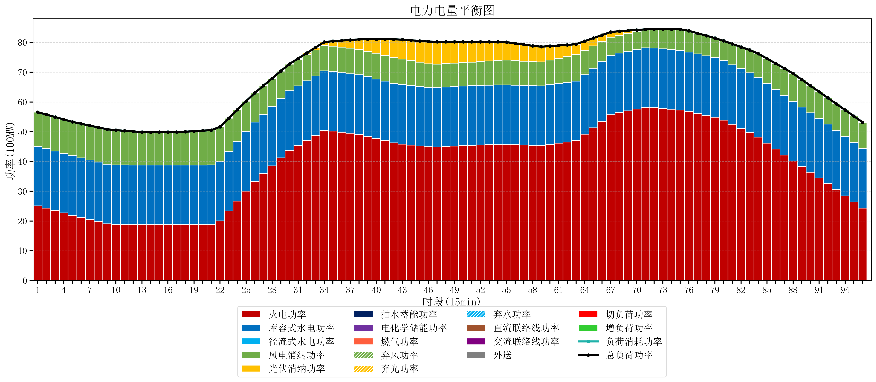
元件名称 | 时段1 | 时段2 | 时段3 | 时段4 | 时段5 | 时段6 | 时段7 | 时段8 | 时段9 | 时段10 | 时段11 | 时段12 | 时段13 | 时段14 | 时段15 | 时段16 | 时段17
name | t1 | t2 | t3 | t4 | t5 | t6 | t7 | t8 | t9 | t10 | t11 | t12 | t13 | t14 | t15 | t16 | t17
str | float64 | float64 | float64 | float64 | float64 | float64 | float64 | float64 | float64 | float64 | float64 | float64 | float64 | float64 | float64 | float64 | float64
火电功率 | 25.094316796 | 24.30079957 | 23.507282343 | 22.713765117 | 21.920247891 | 21.195023883 | 20.480043858 | 19.765063833 | 19.050083808 | 18.850254886 | 18.832244001 | 18.814233115 | 18.79622223 | 18.791750693 | 18.792897507 | 18.794044321 | 18.795191136
库容式水电功率 | 20 | 20 | 20 | 20 | 20 | 20 | 20 | 20 | 20 | 20 | 20 | 20 | 20 | 20 | 20 | 20 | 20
径流式水电功率 | 0 | 0 | 0 | 0 | 0 | 0 | 0 | 0 | 0 | 0 | 0 | 0 | 0 | 0 | 0 | 0 | 0
风电消纳功率 | 11.48 | 11.455789474 | 11.431578947 | 11.407368421 | 11.383157895 | 11.468421053 | 11.570105263 | 11.671789474 | 11.773473684 | 11.662210526 | 11.475789474 | 11.289368421 | 11.102947368 | 11.043263158 | 11.065052632 | 11.086842105 | 11.108631579
光伏消纳功率 | 0 | 0 | 0 | 0 | 0 | 0 | 0 | 0 | 0 | 0 | 0 | 0 | 0 | 0 | 0 | 0 | 0
抽水蓄能功率 | 0 | 0 | 0 | 0 | 0 | 0 | 0 | 0 | 0 | 0 | 0 | 0 | 0 | 0 | 0 | 0 | 0
电化学储能功率 | 0 | 0 | 0 | 0 | 0 | 0 | 0 | 0 | 0 | 0 | 0 | 0 | 0 | 0 | 0 | 0 | 0
燃气功率 | 0 | 0 | 0 | 0 | 0 | 0 | 0 | 0 | 0 | 0 | 0 | 0 | 0 | 0 | 0 | 0 | 0
直流联络线功率 | 0 | 0 | 0 | 0 | 0 | 0 | 0 | 0 | 0 | 0 | 0 | 0 | 0 | 0 | 0 | 0 | 0
交流联络线功率 | 0 | 0 | 0 | 0 | 0 | 0 | 0 | 0 | 0 | 0 | 0 | 0 | 0 | 0 | 0 | 0 | 0
负荷消耗功率 | 56.574316796 | 55.756589043 | 54.938861291 | 54.121133538 | 53.303405786 | 52.663444936 | 52.050149121 | 51.436853307 | 50.823557492 | 50.512465413 | 50.308033475 | 50.103601536 | 49.899169598 | 49.83501385 | 49.857950139 | 49.880886427 | 49.903822715
外送 | 0 | 0 | 0 | 0 | 0 | 0 | 0 | 0 | 0 | 0 | 0 | 0 | 0 | 0 | 0 | 0 | 0
总负荷功率 | 56.574316796 | 55.756589043 | 54.938861291 | 54.121133538 | 53.303405786 | 52.663444936 | 52.050149121 | 51.436853307 | 50.823557492 | 50.512465413 | 50.308033475 | 50.103601536 | 49.899169598 | 49.83501385 | 49.857950139 | 49.880886427 | 49.903822715
弃风功率 | 0 | 0 | 0 | 0 | 0 | 0 | 0 | 0 | 0 | 0 | 0 | 0 | 0 | 0 | 0 | 0 | 0
弃光功率 | 0 | 0 | 0 | 0 | 0 | 0 | 0 | 0 | 0 | 0 | 0 | 0 | 0 | 0 | 0 | 0 | 0
弃水功率 | 0 | 0 | 0 | 0 | 0 | 0 | 0 | 0 | 0 | 0 | 0 | 0 | 0 | 0 | 0 | 0 | 0
切负荷功率 | 0 | 0 | 0 | 0 | 0 | 0 | 0 | 0 | 0 | 0 | 0 | 0 | 0 | 0 | 0 | 0 | 0
增负荷功率 | 0 | 0 | 0 | 0 | 0 | 0 | 0 | 0 | 0 | 0 | 0 | 0 | 0 | 0.015839358415 | 0.038775646504 | 0.061711934593 | 0.084648222681

